کپشیر
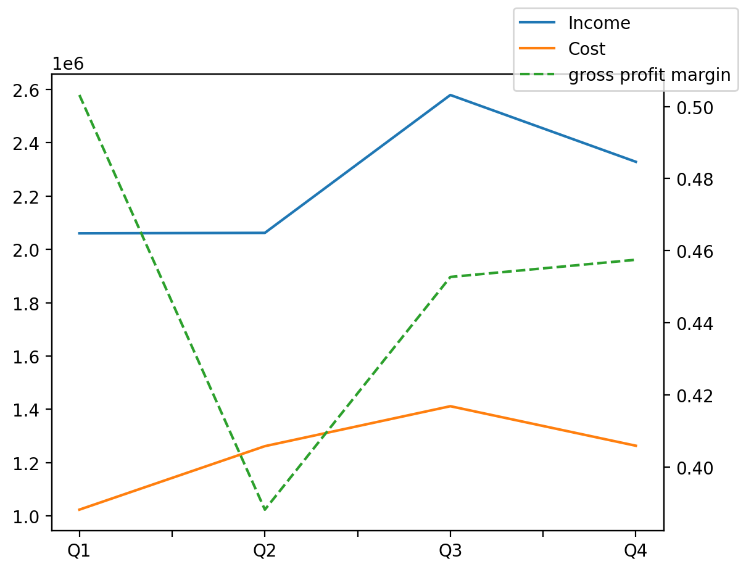
1402/12/29 | Q1 | Q2 | Q3 | Y | Q4 | Q2 / Q1 | Q3 / Q2 | Q4 / Q3
درآمد های عملیاتی | 2060284 | 2062049 | 2579298 | 9030323 | 2328692 | 0.00085667801138 | 0.25084224478 | -0.097160545234
بهای تمام شده | -1023543 | -1261708 | -1411638 | -4960254 | -1263365 | 0.23268685341 | 0.11883098149 | -0.10503613533
سود(زیان)ناخالص | 1036741 | 800341 | 1167660 | 4070069 | 1065327 | -0.22802223506 | 0.45895312123 | -0.087639381327
هزینه های عمومی اداری فروش | -92509 | -134663 | -118574 | -654121 | -308375 | 0.45567458301 | -0.11947602534 | 1.6006966114
سود(زیان)عملیاتی | 944232 | 665678 | 1049086 | 3424975 | 765979 | -0.29500588838 | 0.57596615781 | -0.26986062153
سایر درآمدهای غیر عملیاتی | 30306 | 11393 | 33266 | 88604 | 13639 | -0.62406784135 | 1.9198630738 | -0.59000180364
سود(زیان)خالص | 853163 | 648055 | 878540 | 3184357 | 804599 | -0.24040892538 | 0.3556565415 | -0.084163498532
مواد مستقیم مصرفی | 850204 | 1041583 | 1249774 | 4149195 | 1007634 | 0.22509774125 | 0.19987941431 | -0.19374702946
سربارتوليد | 127565 | 207844 | 166168 | 751856 | 250279 | 0.6293183867 | -0.20051577144 | 0.50618049203

